index
◆本ファイルの使い方

 | １. | 「①必要情報の入力」の各項目（申請書番号、補助事業者名、及び事業所名）を入力してください。

 | ２. | 「生産設備」ボタンをクリックしてください。

 |  | ⇒ 別シートで、提出書類チェックシート(P.1)、ファイルラベル(P.2)、及びファイルインデックス(P.3)が表示されます。

 | ３. | 全てのページを印刷し、チェックシート(P.1) 「補助事業者の基本情報」の４行目「実施体制」を記入した上で、

 |  | 各「確認内容」についてチェックを行ってください。

 | 4. | ファイルラベル、及びファイルインデックスは、ファイル提出時に活用してください。

①必要情報の入力

申請書番号、事業者名、及び事業所名を入力してください

本シートで、
申請書番号、補助事業者名、事業所名
に入力した内容が、
「生産設備」シート内提出書類チェックシート、ファイルラベル①・②の該当項目にそれぞれ表示されます。
 |  | 申請書番号 | ＳＳ-

 |  | 補助事業者名

 |  | 事業所名

②生産設備ボタンをクリックし、別シートへ移動

生産設備

③表示された別シートを印刷(カラー印刷)

計３枚出力されます。
・１枚目・・・提出書類チェックシート （正しく書類作成、及びファイリングできたかチェックしてください）
・２枚目・・・ファイルラベル （既存設備写真のファイル提出時に活用してください）
・３枚目・・・ファイルインデックス （既存設備写真のファイル提出時に活用してください）

生産設備
既存設備写真、及び提出書類
チェックシートは印刷してご利用ください。

平成２９年度
エネルギー使用合理化等事業者支援事業
Ⅱ．設備単位
提出書類チェックシート
生産設備におけるエネルギー使用合理化等
事業者支援事業費補助金
令和元年度
補正予算
提出書類チェックシート

「index」シートで、
申請書番号、補助事業者名、事業所名
に入力した内容が、
本シート内提出書類チェックシートの該当項目に表示されます。
 | 補助事業者の基本情報

 | 申請書番号 |  |  |  |  |  | ＳＳ-

 | 補助事業者名 |  |  |  |  |  | 0

 | 事業所名 |  |  |  |  |  | 0

 | 実施体制 |  |  |  |  |  | □単独申請 □共同申請

●既存設備写真、及び提出書類におけるチェック項目
※提出内容が適切であるか、下表を使ってチェックしてください。

 |  | NO |  | 書類名称 |  | 確認内容 |  | 使用する 様式 | 入手場所 | 原本、又は写し |  | チェック欄

 |  | 1 |  | 既存設備写真 提出一覧 |  | 更新対象とする全ての設備区分について、「既存設備写真 提出一覧」を印刷しているか |  | 指定 | 補助事業ポータル | 原本

 |  |  |  |  |  | 更新対象とする全ての設備が印字されているか、また対象外の設備が含まれていないか

 |  |  |  |  |  | 写真を台紙に取り込んだことを確認し、「既存設備写真 提出一覧」の「チェック」ボックスでチェックしているか

 |  | 2 |  | 既存設備写真 撮影位置図面 |  | 更新対象設備が設置されている建物・フロア毎に図面を作成したか、記載した建物・フロア名は正しいか |  | 原則指定 ※独自フォーマットでも可 | 採択者向けWEB ※独自フォーマットの場合は別途入手 | 原本/写し ※独自フォーマットの場合は写しでも可

 |  |  |  |  |  | 現状の位置関係が正しく反映された図面であるか

 |  |  |  |  |  | 写真の撮影位置・撮影方向等を分かり易く示しているか

 |  |  |  |  |  | 図面の凡例を示しているか

 |  |  |  |  |  | 「申請書番号」、「設備区分」が、「既存設備写真 提出一覧」と一致しているか

 |  |  |  |  |  | 図面下部「既存設備内訳」の「No.」、「製品名」、「型番」、及び「台数」が、「既存設備写真 提出一覧」と一致しているか

 |  |  |  |  |  | 図示した設備の合計が、図面下部「既存設備内訳」に記載した台数と一致しているか

 |  |  |  |  |  | 図示した各設備にふられている「No.」、「枝番」、「製品名」、及び「型番」が、図面下部「既存設備内訳」、及び写真台紙と一致しているか

 |  |  |  |  |  | 撮影位置・方向について、台紙に貼り付けた写真と整合性があるか

 |  | 3 |  | 既存設備写真 台紙 |  | 「申請書番号」、「設備区分」が、「既存設備写真 提出一覧」と一致しているか |  | 指定 | 補助事業ポータル | 原本

 |  |  |  |  |  | 「No.」、「製品名」、「型番」が、「既存設備写真 提出一覧」と一致しているか

 |  |  |  |  |  | 全ての製品（型番）毎に、「個別写真」をそれぞれ貼り付けたか 既存設備が複数台ある場合は「全台数写真」も撮影し、貼り付けたか

 |  |  |  |  |  | 「撮影位置」、「枝番の範囲」が、「既存設備写真 撮影位置図面」と一致しているか

 |  |  |  | 既存設備写真 | 共通 | カラーで撮影しているか（モノクロ写真での提出は不可）

 |  |  |  |  |  | 設備が稼働している状態で撮影しているか。

 |  |  |  |  |  | 補助対象となる全ての設備本体の全体像を撮影しているか

 |  |  |  |  |  | 目印となるような周囲の固定物（柱、梁、窓等、設備の設置工事前後で位置が変化しないもの）を一緒に写し込んでいるか

 |  |  |  |  |  | A３の用紙等に交付決定通知書番号（ＳＩＩから始まる番号）を示し（印刷、又は手書き）、設備とともに写し込んでいるか

 |  |  |  |  | 個別 写真 | 製品（型番）毎に１枚以上、設備の全体像がわかる写真を撮影しているか

 |  |  |  |  |  | 【１枚の写真では既存設備の全体像が収まらない場合】 写真を複数枚撮影し、全体像が確認できるようにしているか

 |  |  |  |  | 全 台数 写真 | 既存設備が複数台ある場合、全台数写真を撮影しているか

 |  |  |  |  |  | 製品（型番）毎に全設備の設置状況と台数が確認できるように撮影しているか

 |  |  |  |  |  | 各設備に「No.」、「枝番」を付し、個体識別ができるようにしているか

 |  |  |  |  |  | 【１枚の写真で全ての既存設備が写らない場合】 写真を複数枚撮影し、全台数が確認できるようにしているか

 |  |  |  |  | 設置 場所 | 【既存設備の設置場所と、導入設備の設置予定場所が異なる場合】 導入設備の設置予定場所を撮影しているか |  |  | 採択者向けWEB

●ファイリングにおけるチェック項目
※提出ファイルとして適切な状態であるか、下表を使ってチェックしてください。

 |  | 確認内容 |  |  |  |  |  |  |  |  |  | チェック欄

 |  | ファイルの表紙、及び背表紙に申請書番号、補助事業者名、及び事業所名が記載されているか

 |  | 「中間報告の手引き」Ｐ.３５の手順１で確認した書類が、全て揃っているか

 |  | 記入する箇所がある場合、ボールペン等の筆記具で記入し、鉛筆など証書類で認められていないものを使用していないか

 |  | 各書類はＡ４サイズで片面印刷されているか（Ａ４サイズで準備できない場合、Ａ３サイズ可）

 |  | 用意した書類全ての写し（コピー）を取り、控えのファイルを作成したか

 |  | 書類が写し（コピー）の場合、文字や図面の内容がはっきり確認できる状態か

 |  | 各書類はホッチキスやクリップで留められていないか

 |  | 各書類の左に十分な余白があり、記載部分にパンチ穴が重なっていないか

 |  | 各書類に穴を開け、Ａ４版の２穴タイプのファイルに直接ファイリングされているか（クリアフォルダには入れていないか、袋とじは不可）

 |  | 全ての書類を、余裕をもって綴じることができる厚さのファイルを使用しているか

 |  | 各書類の先頭には提出書類名称を記載したインデックスが挿入されているか（書類自体に直接インデックスを貼っていないか）

平成２９年度
エネルギー使用合理化等事業者支援事業
Ⅱ．設備単位
ファイルラベル
生産設備におけるエネルギー使用合理化等
事業者支援事業費補助金
令和元年度
補正予算
ファイルラベルは印刷してご利用ください。
エネルギー使用合理化等事業者支援事業
エネルギー使用合理化等事業者支援事業
Ⅱ．設備単位
平成２９年度
Ⅱ.設備単位

「index」シートで、
申請書番号、補助事業者名、事業所名
に入力した内容が、
本シート内ファイルラベル①・②の該当項目に表示されます。
1
生産設備
2
 |  |  | 令和元年度補正予算 生産設備におけるエネルギー使用合理化等 事業者支援事業費補助金 既存設備写真 |  |  |  |  |  |  |  | 生産設備

正

 |  |  |  |  |  |  |  |  |  |  | ＳＳ-

ＳＳ-

0 |  |  |  |  |  |  |  |  |  |  | 0

0

3
〒１１５－８６９１ 赤羽郵便局 私書箱４３号 一般社団法人環境共創イニシアチブ 事業第１部 「生産設備におけるエネルギー使用合理化等事業者支援事業費補助金」 既存設備写真 在中

切り取り線で切って、既存設備写真、及びその他の書類を提出する際に活用してください。
※ 書類の提出方法については、「中間報告の手引き」－「第３章 書類の提出とステータス確認」を参照してください。
① ファイル表紙用
② ファイル背表紙用
③ 送付時宛名用

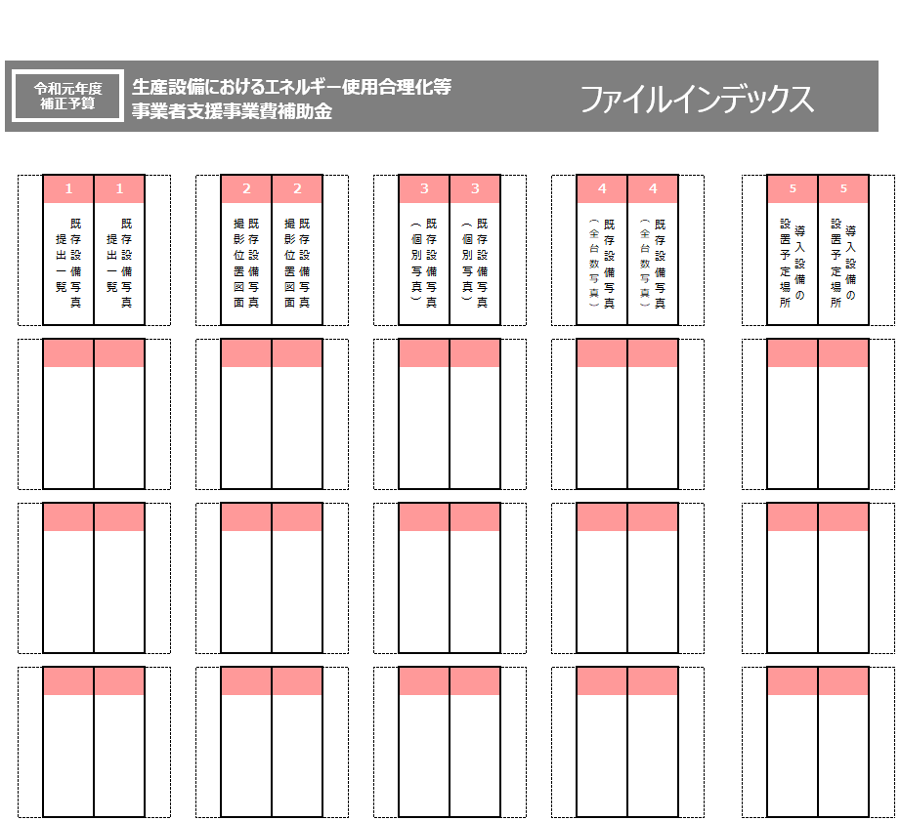
ファイルインデックスは印刷してご利用ください。

